Solicitud gráfica
 | Área: | Ciencias Naturales |  |  | Fecha:
 | Grado: | 8 |  |  | 2015-11-12
 | Título del tema: | La genética después de Mendel |  |  | ¿Cuaderno de estudio o recurso? | Recurso
 | Editor: | Miguel Aljure |  |  | Motor del recurso | F6B

 | Código guión o recurso: | CN_08_01_REC10 | ← Para determinar este código, visite la hoja de Ayuda
 |  |  |  |  | ESPECIFICACIÓN DE ARCHIVOS A ENTREGAR
Núm. | Archivo Shutterstock o ruta en web | Imagen para: | Tipo | Ubicación de la imagen en el recurso F6B | Nombre imagen SMALL | Tamaño imagen SMALL | Nombre imagen ZOOM | Tamaño imagen ZOOM | Descripción | Observaciones
IMG01 | 86256949 | Recurso F6B | Fotografía | Contenido | CN_08_01_REC10_IMG01n.jpg | 320 x 480 px | CN_08_01_REC10_IMG01a.jpg | 800 x 458 px | Microscopio con cromosomas X en el fondo
IMG02 | 110050226 | Recurso F6B | Fotografía | Contenido | CN_08_01_REC10_IMG02n.jpg | 320 x 480 px | CN_08_01_REC10_IMG02a.jpg | 800 x 458 px | Moscas de la fruta sobre banano
IMG03 | http://www.fisicanet.com.ar/biologia/informacion_genetica/ap11_genes_y_cromosomas.php | Recurso F6B | Ilustración | Contenido | CN_08_01_REC10_IMG03n.jpg | 320 x 480 px | CN_08_01_REC10_IMG03a.jpg | 800 x 458 px | Cuadros con cruces de moscas | 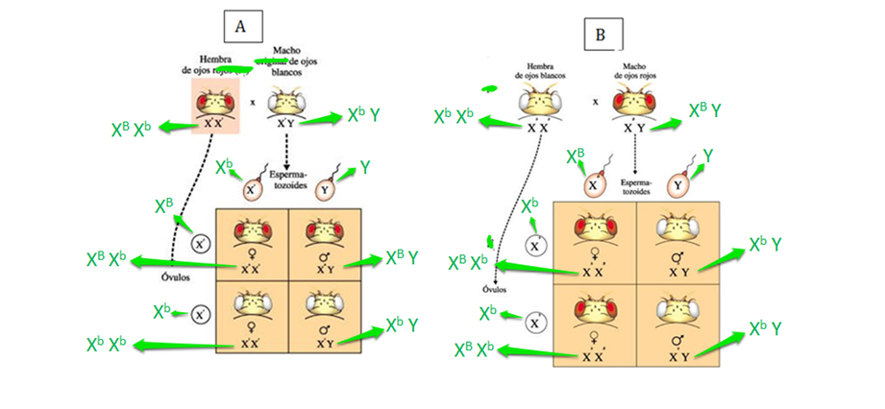 Se debe ilustrar la imagen anterior. Son dos imágenes, que se encuentran en la página web del enlace. Allí hay varias imágenes, tomar sólo las dos que aparecen en la ilustración de arriba. Se ponen las dos imágenes en una, sin modificaciones, excepto porque se marcan como A y B. Debe notarse que las letras y flechas en verde sin aclaraciones, y NO deben quedar en la imagen para poner en el recurso. Las X dentro de los cuadros parecen tener comillas, pero en realidad son letras en superíndices. Las letras y flechas verdes indican cómo deben quedar esos superíndices. Supongo que habrá que hacer la imagen más grande para que las letras se noten. O, si es necesario, entregar dos imágenes diferentes y yo hago una diapositiva extra. En ese caso no se marcarían como A y B. Hay un cambio más: las dos moscas de arriba de la primera imagen dicen "Hembra de ojos rojos (F1)" y "Macho original de ojos blancos". Cambiar esos textos por, respectivamente, "Hembra de ojos rojos" y "Macho de ojos blancos". También hay que quitar una P que vuela, y una F. En la imagen que adjunto esas letras están tachadas, así que creo será fácil ubicarlas.

